bag-report
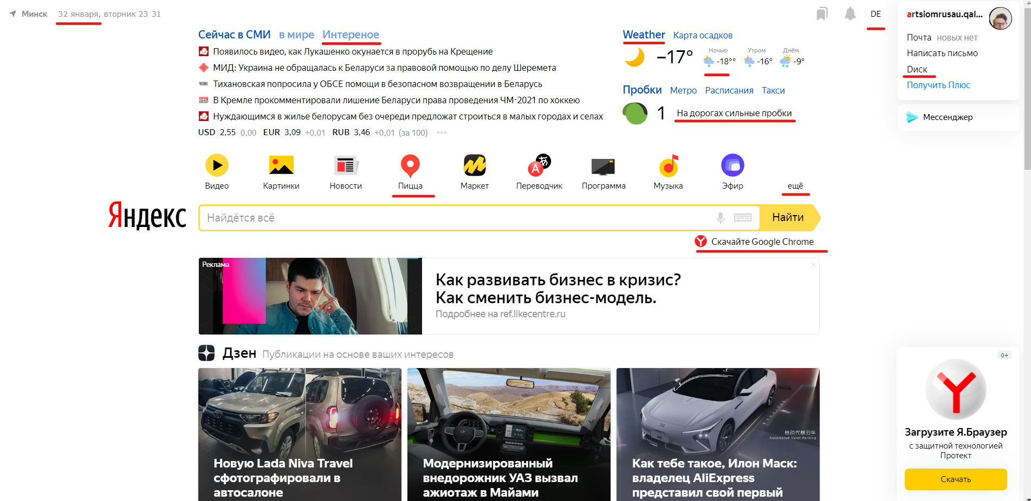

ID | Summary | Description | Steps to reproduce | Environment | Reproducibility | Severity | Priority | Print Screen
P1 | Неверная дата “32 января”. | В левом верхнем углу главной страницы браузера “Яндекс” неверная дата “32 января”. | Открыть главную страницу Яндекс браузера (сайт yandex.ru) | Яндекс браузер | Всегда | Major | Низкий
P2 | Опечатка в слове “Интереное”. | В левом верхнем углу главной страницы браузера “Яндекс” допущена опечатка в слове “Интереное”. | Открыть главную страницу Яндекс браузера (сайт yandex.ru) | Яндекс браузер | Всегда | Trivial | Низкий
P3 | Слово “Weather” написано по-английски. | В правом верхнем углу главной страницы браузера “Яндекс” слово “Weather” написано по-английски на русскоязычной странице. | Открыть главную страницу Яндекс браузера (сайт yandex.ru) | Яндекс браузер | Всегда | Trivial | Низкий
P4 | Иконка “DE”, не относится к русской версии. | В правом верхнем углу главной страницы браузера “Яндекс” написано “DE”, хотя страница относится к русской версии а не немецкой. | Открыть главную страницу Яндекс браузера (сайт yandex.ru) | Яндекс браузер | Всегда | Trivial | Низкий
P5 | Опечатка в слове “Dиск”. | В правом верхнем углу главной страницы браузера “Яндекс” допушена опечатка в слове “Dиск”. | Открыть главную страницу Яндекс браузера (сайт yandex.ru) | Яндекс браузер | Всегда | Trivial | Низкий
P6 | Расхождение между “На дорогах сильные пробки”, и цифрой 1, указывающей что дороги свободны. | В правом верхнем углу главной страницы браузера “Яндекс” написано “На дорогах сильные пробки”, хотя рядом стоит цифра 1, которая указывает что дороги свободны. | Открыть главную страницу Яндекс браузера (сайт yandex.ru) | Яндекс браузер | Всегда | Major | Низкий
P7 | Опечатка в ссылке “Скачайте Google Chrome”, | Под адресной строкой страницы браузера “Яндекс” написано “Скачайте Google Chrome”, в должно быть “Скачайте Яндекс браузер”. | Открыть главную страницу Яндекс браузера (сайт yandex.ru) | Яндекс браузер | Всегда | Critical | Низкий
P8 | В правом верхнем углу главной страницы браузера “Яндекс” написано “18 °°” вместо “18°”. | В правом верхнем углу главной страницы браузера “Яндекс” написано “18 °°” вместо “18°”. | Открыть главную страницу Яндекс браузера (сайт yandex.ru) | Яндекс браузер | Всегда | Trivial | Низкий
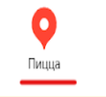
P9 | Неверная надпись “Пицца”, вместо “Карты”. | Над адресной строкой главной страницы браузера “Яндекс” под знаком карт написано “Пицца”, а должно быть “Карты”. | Открыть главную страницу Яндекс браузера (сайт yandex.ru) | Яндекс браузер | Всегда | Minor | Низкий
P10 | Над надписью “еще” отсутствуют иконки. | Над адресной строкой главной страницы браузера “Яндекс” над надписью “еще” должны быть иконки, а они отсутствуют. | Открыть главную страницу Яндекс браузера (сайт yandex.ru) | Яндекс браузер | Всегда | Major | Низкий

